Diagrammelemente
Diagramm - Elemente
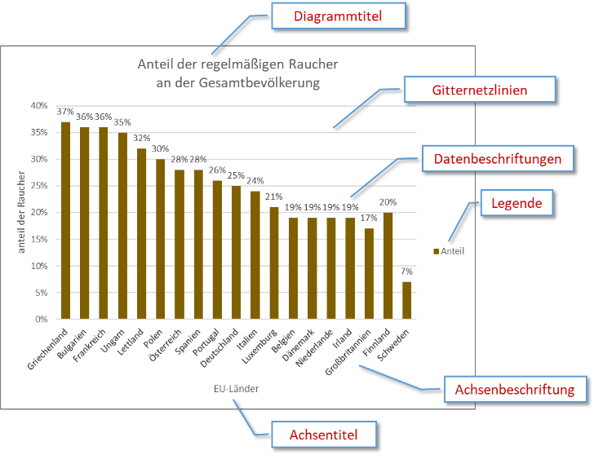
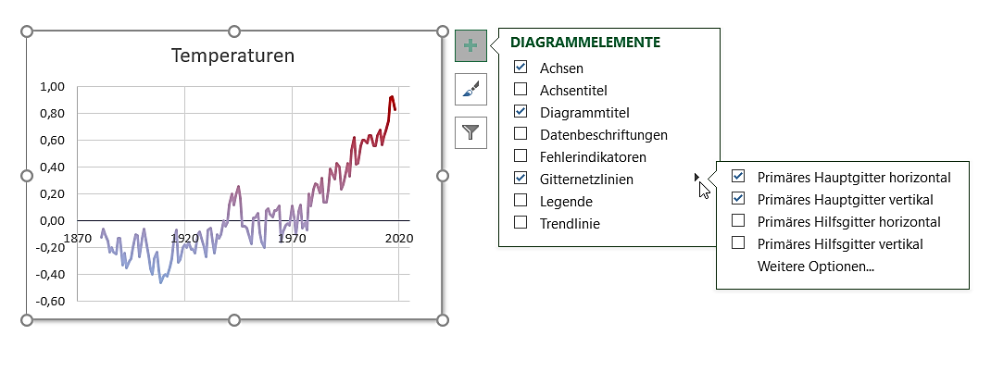
Diagrammelemente hinzufügen/verändern
Pfeil: Weitere Einstellungen

A

Übung 1a
Ferien

Einnahmen
Gehalt | € 2,120
Urlaubsgeld | € 450
Sparbuch | € 200

Summe

Aufgaben:
- Erstelle ein 2D-Kreisdiagramm über den Bereich A4:B6
Markiere den Bereich
Einfügen > Diagramme
- Ändere den Diagrammtitel auf Einnahmen
Klicke auf den Diagrammtitel und ändere den Text.
- Füge Datenbeschriftungen hinzu.
Klicke auf das Diagramm und dann auf +
Klicke auf Datenbeschriftungen.

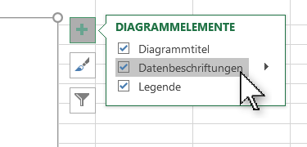

Lösung 1a
Einnahmen
Ferien

Einnahmen
Gehalt | € 2,120
Urlaubsgeld | € 450
Sparbuch | € 200

Summe | € 2,770.00

Aufgaben:
- Erstelle ein 2D-Kreisdiagramm über den Bereich A4:B6
Markiere den Bereich
Register Einfügen / Gruppe Diagramme …
- Ändere den Diagrammtitel auf Einnahmen
Klicke auf den Diagrammtitel und ändere den Text
- Füge Datenbeschriftungen hinzu!
Klicke auf das Diagramm und dann auf +
Klicke auf Datenbeschriftungen

Lösungsvorschlag

Übung 1b
Einnahmen
Ferien

Einnahmen
Gehalt | € 2,120
Urlaubsgeld | € 450
Sparbuch | € 200

Summe

Aufgaben:
- Füge im Kreisdiagramm als Datenbeschriftung die Prozentsätze hinzu.
Markiere das Diagramm, Pluszeichen > Datenbeschriftungen > Weitere Optionen > Prozentsatz
Einfügen > Diagramme

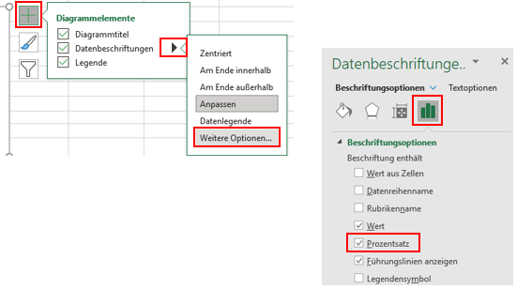

Lösung 1b
Einnahmen
Ferien

Einnahmen
Gehalt | € 2,120
Urlaubsgeld | € 450
Sparbuch | € 200

Summe | € 2,770.00

Aufgaben:
- Füge im Kreisdiagramm als Datenbeschriftung die Prozentsätze hinzu.
Markiere das Diagramm, Pluszeichen > Datenbeschriftungen > Weitere Optionen > Prozentsatz
Einfügen > Diagramme

Übung 2
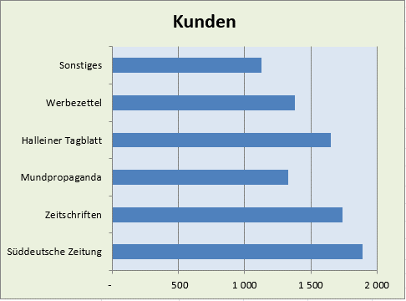
Diagrammbereich
Woher kommen unsere neuen Kunden?

Zeichnungsfläche
Werbeträger | Kunden
Süddeutsche Zeitung | 1,890
Zeitschriften | 1,740
Mundpropaganda | 1,330
Halleiner Tagblatt | 1,650
Werbezettel | 1,380
Sonstiges | 1,130

Gesamt | 9,120

 |  | Verändere das Diagramm!
 |  | - Ändere den Diagrammtyp auf Gruppierte Balken
 |  | Diagramm anklicken > Diagrammentwurf > Typ > Diagrammtyp andern
 |  | - Färbe den Diagrammbereich mit einer hellen Farbe.
 |  | Rechtsklick auf den Diagrammbereich, Diagrammbereich formatieren > Füllung > einfärbige Füllung
 |  | - Färbe die Zeichnungsfläche mit einer anderen hellen Farbe.
 |  | Rechtsklick auf die Zeichnungsfläche, Zeichnungsfläche formatieren > Füllung
 |  | - Entferne die Legende
 |  | Klicke auf die Legende und dann die Entf-Taste, oder: Diagrammelemente
 |  | - Füge einen Diagrammtitel Kunden ein
 |  | Klick auf Diagramm, dann auf + , Häkchen bei Diagrammtitel

Lösung 2
Woher kommen unsere neuen Kunden?

Lösungsvorschlag
Werbeträger | Kunden
Süddeutsche Zeitung | 1,890
Zeitschriften | 1,740
Mundpropaganda | 1,330
Halleiner Tagblatt | 1,650
Werbezettel | 1,380
Sonstiges | 1,130

Gesamt | 9,120

 |  | Verändere das Diagramm!
 |  | - Ändere den Diagrammtyp auf Gruppierte Balken
 |  | Diagramm anklicken > Diagrammentwurf > Typ > Diagrammtyp andern
 |  | - Färbe den Diagrammbereich mit einer hellen Farbe.
 |  | Rechter Mausklick auf Diagrammbereich, Diagrammbereich formatieren ...
 |  | wähle Einfarbige Füllung und eine helle Farbe.
 |  | - Färbe die Zeichnungsfläche mit einer anderen hellen Farbe.
 |  | Rechter Mausklick auf Diagrammbereich, Diagrammbereich formatieren ...
 |  | - Entferne die Legende
 |  | Klicke auf die Legende und dann die Entf-Taste
 |  | - Füge einen Diagrammtitel Kunden ein
 |  | Klick auf Diagramm, dann auf +, Häkchen bei Diagrammtitel

Lösung 3
Fertig gestellte Wohnungen

Lösungsvorschlag
Bundesland |  | Anzahl
Burgenland | B | 1,450
Kärnten | K | 3,755
Niederösterreich | N | 10,282
Oberösterreich | O | 9,148
Salzburg | S | 5,093
Steiermark | St | 7,641
Tirol | T | 5,925
Vorarlberg | V | 2,769
Wien | W | 11,921
Summe: |  | 57,984

Wohnungen
 | Anzahl
Burgenland | 1450
Kärnten | 3755
Niederösterreich | 10282
Oberösterreich | 9148
Salzburg | 5093
Steiermark | 7641
Tirol | 5925
Vorarlberg | 2769
Wien | 11921

Lösung 4
Ausgaben

 | Jänner | Februar | März | April
Filiale 1 | 1244 | 7488 | 7456 | 3488
Filiale 2 | 4855 | 3544 | 4421 | 5357
Filiale 3 | 3266 | 2877 | 3345 | 4822

Summe | 9365 | 13909 | 15222 | 13667

Ausgaben der Filialen
 | Filiale 1 | Filiale 2 | Filiale 3
Jänner | 1244 | 4855 | 3266
Februar | 7488 | 3544 | 2877
März | 7456 | 4421 | 3345
April | 3488 | 5357 | 4822

Lösungsvorschlag

Lösung 5
Lösungsvorschlag
Niederschläge in Salzburg 1998 und 2008

 | 1998 | 2008
Januar | 46 | 90
Februar | 59 | 25
März | 36 | 131
April | 49 | 204
Mai | 147 | 118
Juni | 100 | 201
Juli | 163 | 46
August | 126 | 138
September | 177 | 93
Gestalte die Diagrammfläche und
Zeichnungsfläche nach deinen Vorstellungen!
Oktober | 34 | 55
November | 28 | 125
Dezember | 61 | 102
Summe | 1026 | 1328
Niederschläge in Salzburg
 | 1998 | 2008
Januar | 46 | 90
Februar | 59 | 25
März | 36 | 131
April | 49 | 204
Mai | 147 | 118
Juni | 100 | 201
Juli | 163 | 46
August | 126 | 138
September | 177 | 93
Oktober | 34 | 55
November | 28 | 125
Dezember | 61 | 102

Legende unten

